信用交易
融资融券市场交易数据统计(2023-07-05)

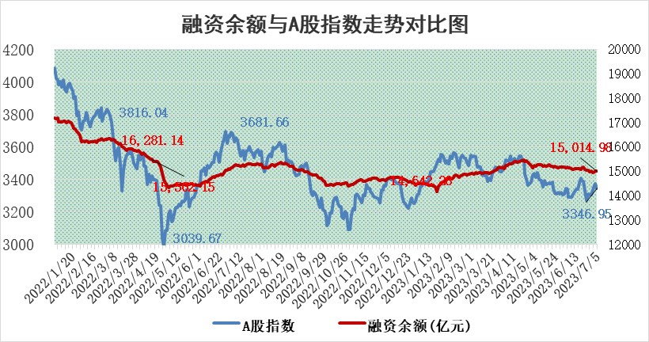
标的证券 | 融资融券余额（亿元） | 融资余额（亿元） | 融券余额（亿元） | 融资买入额（亿元） | 融资融券规模变化（亿元） | 融资余额增幅(‰) | 融券余额增幅(%)
统计数据 | 15,965.14 | 15,014.98 | 948.00 | 608.59 | 10.69 | 0.62 | 0.14

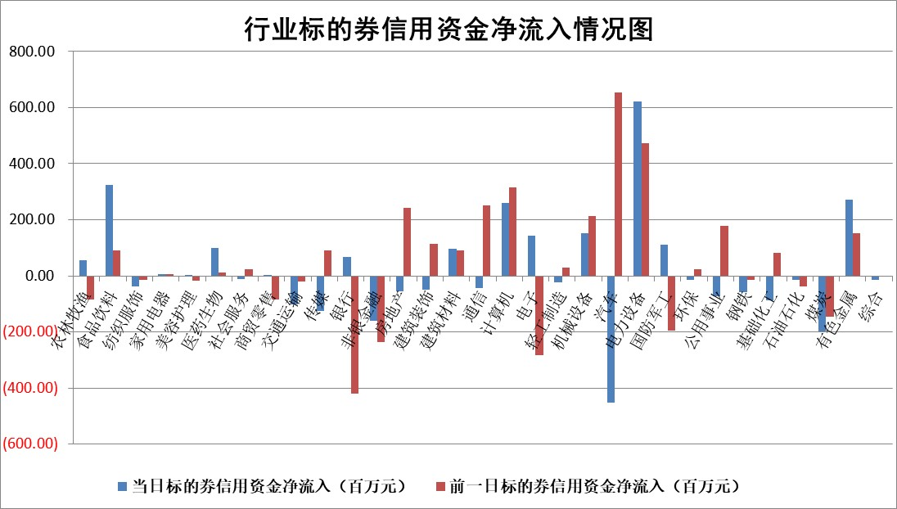

 |  |  |  |  |  |  |  | 2

标的基金代码 | 标的基金简称 | 融资余额/市值(%) | 融资余额增幅(%) | 融资买入额/成交金额(%) | （融资余额净增额-融券余额净增额）/市值(‱) | 融券余额降幅(%) | ABS[（融资余额净增额-融券余额净增额）/市值净增额-1](%)
159902 | 华夏中小板ETF | 0.00 | 0.00 | 0.00 | 0.00 | 0.00 | 100.00
159915 | 易方达创业板ETF | 1.85 | 0.96 | 63799.95 | 4.82 | 42.67 | 105.77
159919 | 嘉实沪深300ETF | 4.47 | 0.03 | 4.11 | 1.53 | 17.95 | 101.85
159920 | 华夏恒生ETF | 70.18 | -0.05 | 2.14 | -3.61 | 0.97 | 96.30
159922 | 嘉实中证500ETF | 0.69 | -0.29 | 719.63 | 3.31 | 0.81 | 108.25
159925 | 南方沪深300ETF | 0.04 | 0.00 | 0.00 | 0.00 | 0.00 | 100.00
159928 | 消费ETF | 0.89 | 5.20 | 8.31 | 4.54 | 1.41 | 102.34
159934 | 易方达黄金ETF | 350.95 | -1.26 | 24.84 | -447.12 | 0.00 | 6535.57
159939 | 全指信息技术ETF | 0.56 | -4.60 | 65.83 | -2.54 | 0.70 | 98.31
159940 | 全指金融地产ETF | 0.14 | -1.34 | 0.06 | -0.19 | 0.00 | 99.84
159995 | 半导体芯片ETF | 2.23 | -1.09 | 123.71 | -1.45 | 3.98 | 98.06
159997 | 天弘中证电子ETF | 1.80 | -0.96 | 0.99 | -1.43 | 1.28 | 98.90
159998 | 天弘中证计算机主题ETF | 1.07 | 8.35 | 0.44 | 9.00 | 1.99 | 104.45
510050 | 华夏上证50ETF | 9.55 | -0.03 | 88.27 | 2.23 | 18.62 | 100.73
510180 | 华安上证180ETF | 0.50 | 0.37 | 1.14 | 0.25 | 5.44 | 100.41
510880 | 华泰柏瑞红利ETF | 0.39 | 2.07 | 1.50 | 0.63 | -8.30 | 99.21
510900 | 易方达恒生H股ETF | 94.68 | 0.00 | 38.96 | 0.13 | 0.00 | 100.06
511010 | 5年期国债ETF | 0.00 | 0.00 | 0.00 | 0.00 | 0.00 | 100.00
511380 | 可转债及可交换债券ETF | 7.76 | 4.39 | 12.32 | 32.61 | 0.00 | 305.19
512000 | 全指证券ETF | 6.55 | 0.27 | 18.68 | 0.72 | -3.20 | 101.47
512010 | 沪深300医药卫生ETF | 4.42 | -0.95 | 110.07 | -4.96 | -5.00 | 93.09
512070 | 沪深300非银ETF | 2.01 | -0.84 | 40.51 | -1.56 | 1.43 | 94.19
512400 | 南方中证申万有色金属ETF | 1.56 | 7.40 | 1.22 | 3.26 | -24.53 | 97.05
512580 | 广发中证环保产业ETF | 0.93 | 1.58 | 0.08 | 1.83 | 0.73 | 102.34
512660 | 国泰中证军工ETF | 2.13 | -1.31 | 8.34 | -1.66 | 2.83 | 99.35
512800 | 华宝中证银行ETF | 13.78 | 0.41 | 4.56 | 7.59 | 10.26 | 106.49
512980 | 广发中证传媒ETF | 0.66 | 0.89 | 145.98 | 1.03 | 2.05 | 100.50
515030 | 华夏中证新能源汽车ETF | 2.19 | -17.53 | 22.09 | -45.83 | 1.04 | 779.96
515050 | 华夏中证5G通信主题ETF | 1.01 | 0.86 | 15.31 | 0.97 | 0.67 | 100.45
515070 | 华夏中证人工智能ETF | 2.02 | -2.42 | 1.62 | -4.40 | 2.10 | 95.94
标的股票比较指标 |  | 融资余额/流通A股市值(%) | 融资余额增幅(%) | 融资买入额/成交金额(%) | （融资余额净增额-融券余额净增额）/流通A股市值(‱) | 融券余额降幅(%) | ABS[（融资余额净增额-融券余额净增额）/流通A股市值净增额-1](%)
前十名标的个股 |  | 仁东控股 | 盟升电子 | 山东钢铁 | 朗特智能 | 上海九百 | 金钟股份
 |  | 全柴动力 | 毕得医药 | 农业银行 | 科力尔 | 宁波建工 | 翔丰华
 |  | 数码视讯 | 朗特智能 | 紫金银行 | 腾景科技 | 申华控股 | 芯朋微
 |  | 莱茵生物 | 经纬恒润 | 民生银行 | 华安鑫创 | 龙头股份 | 山水比德
 |  | 晨鸣纸业 | 百润股份 | 博瑞医药 | 江南奕帆 | 华纺股份 | 聚赛龙
 |  | 大立科技 | 江南奕帆 | 万润新能 | 盟升电子 | 汉马科技 | 雅创电子
 |  | 万得凯 | 华安鑫创 | 金达莱 | 利元亨 | 三维通信 | 英杰电气
 |  | 海兰信 | 高凌信息 | 中国能建 | 拓荆科技 | 晋西车轴 | 东田微
 |  | 亚通股份 | 科力尔 | 青农商行 | 泰祥股份 | 益佰制药 | 新化股份
 |  | 司尔特 | 金达莱 | 上海谊众 | 嘉应制药 | 香雪制药 | 道氏技术
后十名标的个股 |  | 天沃科技 | 东田微 | 浙江世宝 | 东田微 | 奋达科技 | 盟升电子
 |  | 金圆股份 | 襄阳轴承 | 山水比德 | 金钟股份 | 冠农股份 | 花园生物
 |  | 哈工智能 | 新柴股份 | 创维数字 | 亨迪药业 | 科捷智能 | 嘉戎技术
 |  | 正邦科技 | 金钟股份 | 南大光电 | 深科达 | 南亚新材 | 恩威医药
 |  | 美好置业 | 深科达 | 天沃科技 | 中捷精工 | 报喜鸟 | 旭光电子
 |  | 宋都股份 | 美好医疗 | 金圆股份 | 博睿数据 | 同济科技 | 高凌信息
 |  | 中天金融 | 英杰电气 | 哈工智能 | 奋达科技 | 楚天龙 | 海目星 | ;
 |  | 华铁股份 | 新时达 | 正邦科技 | 川润股份 | 恒光股份 | 派克新材
 |  | 阳光城 | 博睿数据 | 美好置业 | 玉马遮阳 | 赣能股份 | 德石股份
 |  | 紫鑫药业 | 润达医疗 | 宋都股份 | 华西股份 | 陕鼓动力 | 中英科技
说明：1.以上普通交易数据和信用交易数据皆以交易日收盘后数据为基准；2.上述标的证券总数据只计算标的证券市场总数据，不包括从标的证券中调出去标的证券数据，所以与交易所公布的总值略有不同； 3.上述行业采用申万一级行业分类；4.以上标的基金和标的个股中比较的6个指标值中：前5个（从左至右）为正向指标，值越大排名越靠前；第6个为逆向指标，值越小，排名越靠前；5.第6个指标中ABS[]表示求绝对值，其主要用于考量信用资金相对净流入对股价相对净变化的贡献程度；6.数据来源：wind，交易所。

 | 证券代码 | 新增融资余额 | 融资买入额 | 融资买入增幅前10
远大智能 | 002689 | 28175353 | 42268582 | 199%
亚太股份 | 002284 | 21555247 | 34242865 | 82%
赛诺医疗 | 688108 | 72122899 | 101076547 | 78%
湖南发展 | 000722 | 66023557 | 137112987 | 75%
柘中股份 | 002346 | 14584119 | 36845980 | 58%
国城矿业 | 000688 | 24683149 | 48240585 | 54%
兆新股份 | 002256 | 1985058 | 4066269 | 52%
凯美特气 | 002549 | 33806472 | 61340055 | 52%
华昌达 | 300278 | 13474542 | 19303225 | 48%
新华联 | 000620 | 27311937 | 39201759 | 43%

 | 证券代码 | 新增融资余额 | 融资买入额 | 融资买入增幅前10
兔宝宝 | 002043 | 73310337 | 89923983 | 334%
捷昌驱动 | 603583 | 26026415 | 31686727 | 262%
湘财股份 | 600095 | 94196837 | 132280449 | 252%
中谷物流 | 603565 | 49103883 | 60098371 | 234%
中青宝 | 300052 | 24215352 | 31377809 | 98%
顾家家居 | 603816 | 138518545 | 188424210 | 78%
喜临门 | 603008 | 31503289 | 48351944 | 77%
财信发展 | 000838 | 10831830 | 17666790 | 74%
苏州银行 | 002966 | 10578096 | 19143736 | 72%
金诚信 | 603979 | 23858538 | 36098133 | 60%

